상품제안서
소유 휴대용 유아스푼살균기 SOYU-BS100 | 상품코드: F23089

 |  |  |  |  |  |  | 02-412-0044 | www.easy1.co.kr
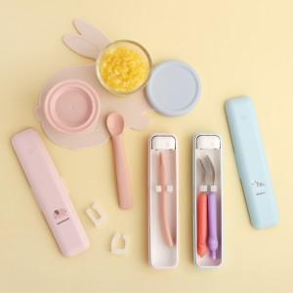

【상세/제작정보】 | 센스맘들의 이유식 준비물! 소유 유아 스푼 살균기!

【인쇄/포장옵션】 | 실크 / 포장지포장

【공급단가】 | 수량 | 100~ | 300~ | 500~ | 1,000~ | 3,000~
*VAT별도 | 단가 | 18,360원 | 17,680원 | 17,000원 | 16,320원 | 15,910원

【상품 URL】 | http://www.easy1.co.kr/src/goods_detail.php?gdno=23089

